Bestellijst Challenge
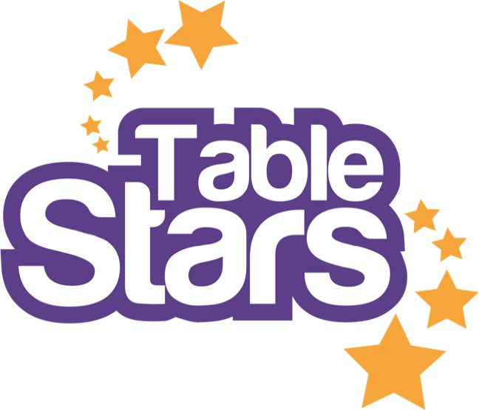 BESTELFORMULIER TABLE STARS Challenge

PERSOONSGEGEVENS, VERZENDADRES én FACTUURADRES

Voornaam + achternaam:
Adres + huisnummer:
Postcode + woonplaats
E-mail:
Telefoon:
Vereniging:
E-mailadres Penningmeester:

Vul eerst uw persoonsgegevens in (deze zijn nodig voor verzending) en vul daarna onder de kolom 'aantal' in hoeveel artikelen u wilt bestellen. Stuur het bestelformulier op naar: hexspoor@tafeltennis.nl

ARTIKELEN

Aantal |  | Prijs (géén Btw) | Bedrag

1 | U ontvangt standaard een digitaal exemplaar van het Handboek Challenge |  |  | Gratis lespakket inclusief shirt speciaal voor jonge NTTB jeugdleden. Klik op het 2e tabblad 'NTTB leden' en vul daar de gevraagde gegevens in.
0 | Compleet lespakket per kind - (7 examenkaarten, 1 diploma en 1 T-shirt) | € 7.50 | € 0.00
0 | GRATIS Compleet lespakket per kind - (7 examenkaarten, 1 diploma en 1 T-shirt) * | € 0.00 | € 0.00
0 | Lespakket zonder T-shirt per kind (7 examenkaarten en 1 diploma) | € 2.50 | € 0.00
0 | Losse Table Stars shirts - verkrijgbaar in maat 116 t/m volwassen S in kleur blauw | € 6.25 | € 0.00
0 | Digitaal lespakket (1 handleiding, 7 examenkaarten, 1 diploma en het Table Stars logo) |  |  | Korting wordt onderaan verrekend met het totaalbedrag.

Aantal | Geef hieronder door om welke maten het gaat, shirts zijn verkrijbaar van maat 116 t/m volwassen S

0 | Table Stars Shirt kids blauw (per stuk) - Maat 116 (3,4 jaar)
0 | Table Stars Shirt kids blauw (per stuk) - Maat 128 (5,6 jaar)
0 | Table Stars Shirt kids blauw (per stuk) - Maat 140 (7,8 jaar)
0 | Table Stars Shirt kids blauw (per stuk) - Maat 152 (9, 11 jaar)
0 | Table Stars Shirt kids blauw (per stuk) - Maat 164 (12,13 jaar)
0 | Table Stars Shirt kids blauw (per stuk) - Maat 176 (XS volwassen)
0 | Table Stars Shirt kids blauw (per stuk) - Maat S volwassenen

 | Subtotaal |  | € 0.00
 | Verzendkosten |  | € 0.00
 | Totaal inclusief verzendkosten |  | € 0.00

 | Verzenden van materialen - Indien de verzending per briefpost mogelijk is dan wordt er €2,95 in rekening gebracht. - Indien de verzending per pakketpost gaat dan wordt er €7,95 in rekening gebracht.

NTTB leden
 Gratis Challenge lespakket voor NTTB leden

De Tafeltennisbond stimuleert verenigingen om jeugdleden te werven op de basisschool d.m.v. Table Stars. Graag belonen we de verenigingen en (nieuwe) jeugdleden door het Challenge diploma, de examenkaarten én het Table Stars T-shirt cadeau te doen. De voorwaarden:

1. | De vereniging maakt gebruik van Table Stars.
2. | De shirts zijn bedoeld voor (jonge) beginnende tafeltennissers, de shirts zijn verkrijgbaar tot maat volwassen S.
3. | Vul hieronder in om welke speler het gaat en vermeld daarbij het bondsnummer.
4. | Verzendkosten zijn voor rekening van de aanvrager.

Voornaam + Achternaam |  | Bondsnummer

